Thiết bị không bảo hành
Danh sách thiết bị không bảo hành

STT | Thông tin thiết bị |  |  |  |  |  |  |  |  | Nguyên nhân không bảo hành | Hình ảnh | Kết Quả | Nhân Viên BH | Ghi chú
 | Đại lý | Ngày nhận | Ngày trả | Model | IMEI hoặc S/N | Phụ kiện | Có BH | Ghi chú | Thông tin cấu hình thiết bị (ID, IP, Port)
1 | Gia Thành | 08/01/2018 | 08/01/2018 | TG102V | 864811037156564 |  | Còn BH |  |  | Thiết bị va đập gây gãy mạch | 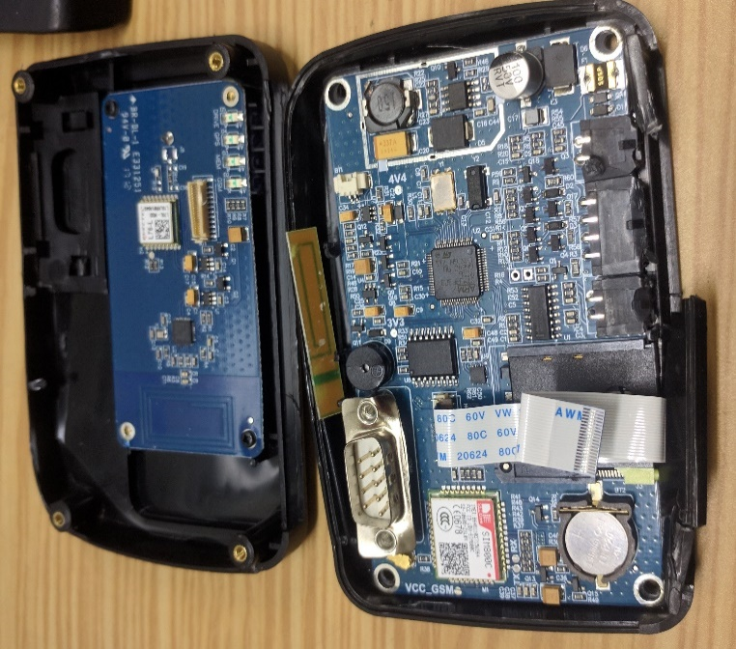 | Trả lại khách | Thể
2 | Nhật Minh | 15/1/2018 | 16/1/2018 | TG102V | 864811037197386 |  | Còn BH |  |  | Cháy transistor ACC + MCU, đứt mạch | 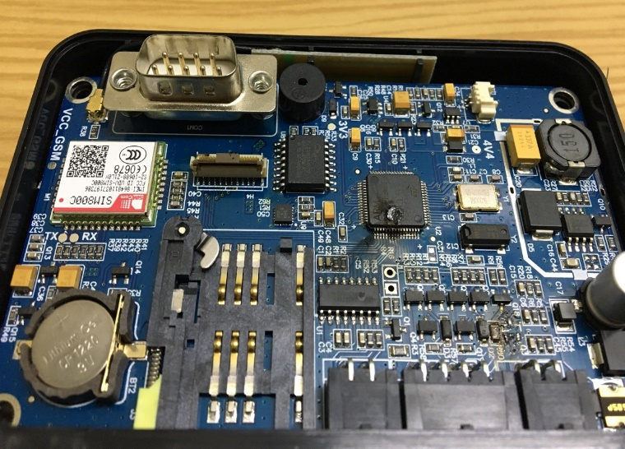 | Đổi mới thiết bị cho khách | Đạt
3 | GPS Tây Ninh | 23/01/2018 |  | TG102SE | 863586032800124 |  | Còn BH |  |  | Thiết bị bị nước vào gây chập mạch | 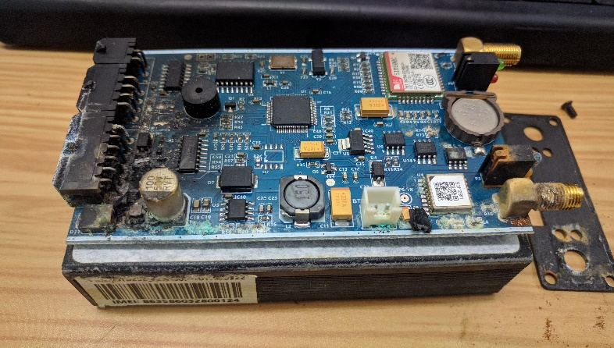 | Trả lại khách | Thể
4
5
6
7

